Садогород
Под заказ изготавливаем опоры, дуги и кустодержатели любого деаметра и длины
При размещении заказа просим указать кратность коробок и у вас автоматически пересчитается общее количество и сумма заказа.
Прайс действителен до 31.07.2026 г.
*Логистические услуги рассчитываются отдельно и не учтены в стоимости изделия

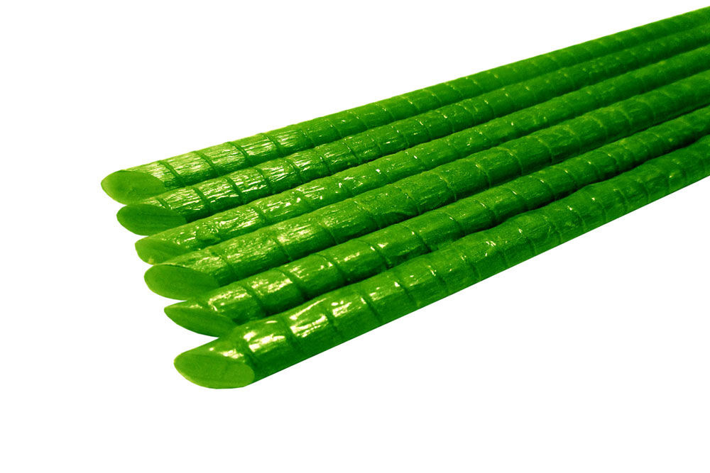
 |  | Артикул | Цена с учётом НДС, за единицу |  |  | ЗАКАЗ
 |  |  | от 30 000 единиц в ассортименте | от 10 000 до 30 000ед. в ассортименте | до 5 000 до 10 000 ед. в ассортименте | Кол-во штук в упаковке | Заказ (кратно упаковке) | Общее кол-во заказа | Сумма заказа 1 | Сумма заказа 2 | Сумма заказа 3
ОПОРЫ для растений
 | Опоры (Колышки) для растений из стеклопластика (Колышки) D=8 мм. L=1.5м.Комплект 10шт. | OPR000081 | 270.78 ₽ | 284.32 ₽ | 298.53 ₽ | 1 |  | 0.00 | 0.00 ₽ | 0.00 ₽ | 0.00 ₽
 | Опоры (Колышки) для растений из стеклопластика (Колышки) D=8 мм. L=1.5м.Комплект 20шт. | OPR000082 | 541.56 ₽ | 568.64 ₽ | 597.07 ₽ | 1 |  | 0.00 | 0.00 ₽ | 0.00 ₽ | 0.00 ₽
 | Опоры (Колышки) для растений из стеклопластика (Колышки) D=8 мм. L=1.5м.Комплект 30шт. | OPR000083 | 812.35 ₽ | 852.97 ₽ | 895.62 ₽ | 1 |  | 0.00 | 0.00 ₽ | 0.00 ₽ | 0.00 ₽
 | Опоры (Колышки) для растений из стеклопластика (Колышки) D=8 мм. L=1.2 м. Комплект 10шт. | OPR000084 | 216.63 ₽ | 227.46 ₽ | 238.83 ₽ | 1 |  | 0.00 | 0.00 ₽ | 0.00 ₽ | 0.00 ₽
 | Опоры (Колышки) для растений из стеклопластика (Колышки) D=8 мм. L=1.2 м.Комплект 20шт. | OPR000085 | 433.25 ₽ | 454.91 ₽ | 477.66 ₽ | 1 |  | 0.00 | 0.00 ₽ | 0.00 ₽ | 0.00 ₽
 | Опоры (Колышки) для растений из стеклопластика (Колышки) D=8 мм. L=1.2м.Комплект 30шт. | OPR000086 | 649.88 ₽ | 682.37 ₽ | 716.49 ₽ | 1 |  | 0.00 | 0.00 ₽ | 0.00 ₽ | 0.00 ₽
 | Опоры (Колышки) для растений из стеклопластика (Колышки) D=8 мм. L=1.0 м.Комплект 10шт. | OPR000087 | 180.52 ₽ | 189.55 ₽ | 199.02 ₽ | 1 |  | 0.00 | 0.00 ₽ | 0.00 ₽ | 0.00 ₽
 | Опоры (Колышки) для растений из стеклопластика (Колышки) D=8 мм. L=1.0 м.Комплект 20шт. | OPR000088 | 361.04 ₽ | 379.09 ₽ | 398.05 ₽ | 1 |  | 0.00 | 0.00 ₽ | 0.00 ₽ | 0.00 ₽
 | Опоры (Колышки) для растений из стеклопластика (Колышки) D=8 мм. L=1.0 м.Комплект 30шт. | OPR000089 | 541.56 ₽ | 568.64 ₽ | 597.07 ₽ | 1 |  | 0.00 | 0.00 ₽ | 0.00 ₽ | 0.00 ₽
 | Опоры (Колышки) для растений из стеклопластика (Колышки) D=10мм. L=1.5м.Комплект 10шт. | OPR000101 | 388.51 ₽ | 407.94 ₽ | 428.33 ₽ | 1 |  | 0.00 | 0.00 ₽ | 0.00 ₽ | 0.00 ₽
 | Опоры (Колышки) для растений из стеклопластика (Колышки) D=10мм. L=1.5м.Комплект 20шт. | OPR000102 | 777.03 ₽ | 815.88 ₽ | 856.68 ₽ | 1 |  | 0.00 | 0.00 ₽ | 0.00 ₽ | 0.00 ₽
 | Опоры (Колышки) для растений из стеклопластика (Колышки) D=10мм. L=1.5м.Комплект 30шт. | OPR000103 | 1,165.54 ₽ | 1,223.82 ₽ | 1,285.01 ₽ | 1 |  | 0.00 | 0.00 ₽ | 0.00 ₽ | 0.00 ₽
 | Опоры (Колышки) для растений из стеклопластика (Колышки) D=10мм. L=1.2 м.Комплект 10шт. | OPR000104 | 310.81 ₽ | 326.35 ₽ | 342.67 ₽ | 1 |  | 0.00 | 0.00 ₽ | 0.00 ₽ | 0.00 ₽
 | Опоры (Колышки) для растений из стеклопластика (Колышки) D=10мм. L=1.2 м.Комплект 20шт. | OPR000105 | 621.62 ₽ | 652.70 ₽ | 685.34 ₽ | 1 |  | 0.00 | 0.00 ₽ | 0.00 ₽ | 0.00 ₽
 | Опоры (Колышки) для растений из стеклопластика (Колышки) D=10мм. L=1.2м.Комплект 30шт. | OPR000106 | 932.43 ₽ | 979.05 ₽ | 1,028.00 ₽ | 1 |  | 0.00 | 0.00 ₽ | 0.00 ₽ | 0.00 ₽
 | Опоры (Колышки) для растений из стеклопластика (Колышки) D=10мм. L=1.0 м.Комплект 10шт. | OPR000107 | 259.01 ₽ | 271.96 ₽ | 285.56 ₽ | 1 |  | 0.00 | 0.00 ₽ | 0.00 ₽ | 0.00 ₽
 | Опоры (Колышки) для растений из стеклопластика (Колышки) D=10мм. L=1.0 м.Комплект 20шт. | OPR000108 | 518.02 ₽ | 543.92 ₽ | 571.12 ₽ | 1 |  | 0.00 | 0.00 ₽ | 0.00 ₽ | 0.00 ₽
 | Опоры (Колышки) для растений из стеклопластика (Колышки) D=10мм. L=1.0 м.Комплект 30шт. | OPR000109 | 777.03 ₽ | 815.88 ₽ | 856.68 ₽ | 1 |  | 0.00 | 0.00 ₽ | 0.00 ₽ | 0.00 ₽
 | Опоры (Колышки) для растений из стеклопластика (Колышки) D=12 мм. L=1.5м.Комплект 10шт. | OPR000121 | 553.34 ₽ | 581.01 ₽ | 610.06 ₽ | 1 |  | 0.00 | 0.00 ₽ | 0.00 ₽ | 0.00 ₽
 | Опоры (Колышки) для растений из стеклопластика (Колышки) D=12 мм. L=1.5м.Комплект 20шт. | OPR000122 | 1,106.67 ₽ | 1,162.00 ₽ | 1,220.10 ₽ | 1 |  | 0.00 | 0.00 ₽ | 0.00 ₽ | 0.00 ₽
 | Опоры (Колышки) для растений из стеклопластика (Колышки) D=12 мм. L=1.5м.Комплект 30шт. | OPR000123 | 1,660.01 ₽ | 1,743.01 ₽ | 1,830.16 ₽ | 1 |  | 0.00 | 0.00 ₽ | 0.00 ₽ | 0.00 ₽
 | Опоры (Колышки) для растений из стеклопластика (Колышки) D=12 мм. L=1.2 м.Комплект 10шт. | OPR000124 | 442.67 ₽ | 464.80 ₽ | 488.04 ₽ | 1 |  | 0.00 | 0.00 ₽ | 0.00 ₽ | 0.00 ₽
 | Опоры (Колышки) для растений из стеклопластика (Колышки) D=12 мм. L=1.2 м.Комплект 20шт. | OPR000125 | 885.34 ₽ | 929.61 ₽ | 976.09 ₽ | 1 |  | 0.00 | 0.00 ₽ | 0.00 ₽ | 0.00 ₽
 | Опоры (Колышки) для растений из стеклопластика (Колышки) D=12 мм. L=1.2м.Комплект 30шт. | OPR000126 | 1,328.01 ₽ | 1,394.41 ₽ | 1,464.13 ₽ | 1 |  | 0.00 | 0.00 ₽ | 0.00 ₽ | 0.00 ₽
 | Опоры (Колышки) для растений из стеклопластика (Колышки) D=12 мм. L=1.0 м.Комплект 10шт. | OPR000127 | 368.89 ₽ | 387.33 ₽ | 406.70 ₽ | 1 |  | 0.00 | 0.00 ₽ | 0.00 ₽ | 0.00 ₽
 | Опоры (Колышки) для растений из стеклопластика (Колышки) D=12 мм. L=1.0 м.Комплект 20шт. | OPR000128 | 737.78 ₽ | 774.67 ₽ | 813.40 ₽ | 1 |  | 0.00 | 0.00 ₽ | 0.00 ₽ | 0.00 ₽
 | Опоры (Колышки) для растений из стеклопластика (Колышки) D=12 мм. L=1.0 м.Комплект 30шт. | OPR000129 | 1,106.67 ₽ | 1,162.00 ₽ | 1,220.10 ₽ | 1 |  | 0.00 | 0.00 ₽ | 0.00 ₽ | 0.00 ₽
КАРКАС тринога
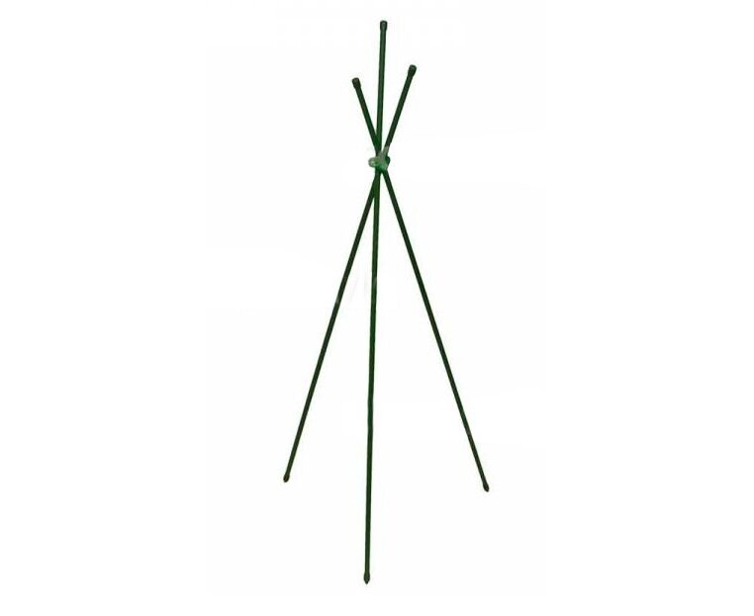
 | Каркас (тринога) из стеклопластика, для притенения и зимнего укрытия растений. Комплект: крепёж, опора -3шт., D опоры=10 мм., L=1.0 м. | KTS000310 | 101.24 ₽ | 106.30 ₽ | 111.62 ₽ | 1 |  | 0.00 | 0.00 ₽ | 0.00 ₽ | 0.00 ₽
 | Каркас (тринога) из стеклопластика, для притенения и зимнего укрытия растений. Комплект: крепёж, опора -3шт., D опоры=10 мм., L=1.5 м. | KTS000311 | 140.10 ₽ | 147.11 ₽ | 154.46 ₽ | 1 |  | 0.00 | 0.00 ₽ | 0.00 ₽ | 0.00 ₽
 | Каркас (тринога) из стеклопластика, для притенения и зимнего укрытия растений. Комплект: крепёж, опора -3шт., D опоры=10 мм., L=1.8 м. | KTS000312 | 163.41 ₽ | 171.58 ₽ | 180.16 ₽ | 1 |  | 0.00 | 0.00 ₽ | 0.00 ₽ | 0.00 ₽
 | Каркас (тринога) из стеклопластика, для притенения и зимнего укрытия растений. Комплект: крепёж, опора -3шт., D опоры=10 мм., L=2,0 м. | KTS000313 | 178.95 ₽ | 187.90 ₽ | 197.29 ₽ | 1 |  | 0.00 | 0.00 ₽ | 0.00 ₽ | 0.00 ₽
 | Каркас (тринога) из стеклопластика, для притенения и зимнего укрытия растений. Комплект: крепёж, опора -3шт., D опоры=12 мм., L=1,0 м. | KTS000314 | 134.21 ₽ | 140.92 ₽ | 147.97 ₽ | 1 |  | 0.00 | 0.00 ₽ | 0.00 ₽ | 0.00 ₽
 | Каркас (тринога) из стеклопластика, для притенения и зимнего укрытия растений. Комплект: крепёж, опора -3шт., D опоры=12 мм., L=1,5 м. | KTS000315 | 189.55 ₽ | 199.03 ₽ | 208.98 ₽ | 1 |  | 0.00 | 0.00 ₽ | 0.00 ₽ | 0.00 ₽
 | Каркас (тринога) из стеклопластика, для притенения и зимнего укрытия растений. Комплект: крепёж, опора -3шт., D опоры=12 мм., L=1,8 м. | KTS000316 | 222.75 ₽ | 233.89 ₽ | 245.58 ₽ | 1 |  | 0.00 | 0.00 ₽ | 0.00 ₽ | 0.00 ₽
 | Каркас (тринога) из стеклопластика, для притенения и зимнего укрытия растений. Комплект: крепёж, опора -3шт., D опоры=12 мм., L=2,0 м. | KTS000317 | 244.88 ₽ | 257.12 ₽ | 269.98 ₽ | 1 |  | 0.00 | 0.00 ₽ | 0.00 ₽ | 0.00 ₽
 | Каркас (тринога) из стеклопластика с чехлом (спанбонд), для притенения и зимнего укрытия растений. Комплект: крепёж, опора -3шт., D опоры=10 мм., L=1.0 м. | KTS000318 | 101.25 ₽ | 106.31 ₽ | 111.63 ₽ | 1 |  | 0.00 | 0.00 ₽ | 0.00 ₽ | 0.00 ₽
 | Каркас (тринога) из стеклопластика с чехлом (спанбонд), для притенения и зимнего укрытия растений. Комплект: крепёж, опора -3шт., D опоры=10 мм., L=1.5 м. | KTS000319 | 171.50 ₽ | 180.08 ₽ | 189.08 ₽ | 1 |  | 0.00 | 0.00 ₽ | 0.00 ₽ | 0.00 ₽
 | Каркас (тринога) из стеклопластика с чехлом (спанбонд), для притенения и зимнего укрытия растений. Комплект: крепёж, опора -3шт., D опоры=10 мм., L=1.8 м. | KTS000320 | 194.81 ₽ | 204.55 ₽ | 214.78 ₽ | 1 |  | 0.00 | 0.00 ₽ | 0.00 ₽ | 0.00 ₽
 | Каркас (тринога) из стеклопластика с чехлом (спанбонд), для притенения и зимнего укрытия растений. Комплект: крепёж, опора -3шт., D опоры=10 мм., L=2.0 м. | KTS000321 | 210.35 ₽ | 220.87 ₽ | 231.91 ₽ | 1 |  | 0.00 | 0.00 ₽ | 0.00 ₽ | 0.00 ₽
 | Каркас (тринога) из стеклопластика с чехлом (спанбонд), для притенения и зимнего укрытия растений. Комплект: крепёж, опора -3шт., D опоры=12 мм., L=1.0 м. | KTS000322 | 165.61 ₽ | 173.89 ₽ | 182.59 ₽ | 1 |  | 0.00 | 0.00 ₽ | 0.00 ₽ | 0.00 ₽
 | Каркас (тринога) из стеклопластика с чехлом (спанбонд), для притенения и зимнего укрытия растений. Комплект: крепёж, опора -3шт., D опоры=12 мм., L=1.5 м. | KTS000323 | 220.94 ₽ | 231.99 ₽ | 243.59 ₽ | 1 |  | 0.00 | 0.00 ₽ | 0.00 ₽ | 0.00 ₽
 | Каркас (тринога) из стеклопластика с чехлом (спанбонд), для притенения и зимнего укрытия растений. Комплект: крепёж, опора -3шт., D опоры=12 мм., L=1.8 м. | KTS000324 | 254.14 ₽ | 266.85 ₽ | 280.19 ₽ | 1 |  | 0.00 | 0.00 ₽ | 0.00 ₽ | 0.00 ₽
 | Каркас (тринога) из стеклопластика с чехлом (спанбонд), для притенения и зимнего укрытия растений. Комплект: крепёж, опора -3шт., D опоры=12 мм., L=2.0 м. | KTS000325 | 276.28 ₽ | 290.09 ₽ | 304.60 ₽ | 1 |  | 0.00 | 0.00 ₽ | 0.00 ₽ | 0.00 ₽
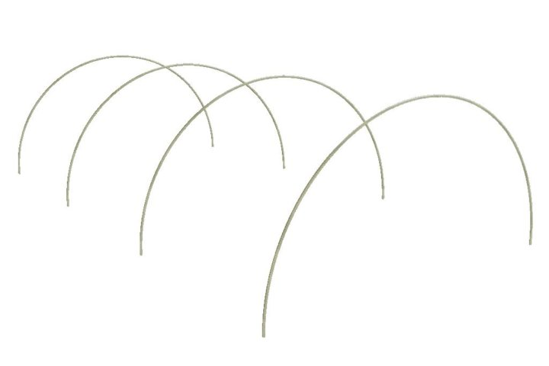
ДУГИ парниковые
 | Дуга парниковая из стеклопластиковой арматуры, L=2,0 м. цвет зелёный, d=8 мм. (комплект 6 шт) | DPS000208 | 216.63 ₽ | 227.46 ₽ | 238.83 ₽ | 1 |  | 0.00 | 0.00 ₽ | 0.00 ₽ | 0.00 ₽
 | Дуга парниковая из стеклопластиковой арматуры, L=2,5 м. цвет зелёный, d=8 мм. (комплект 6 шт) | DPS000209 | 270.78 ₽ | 284.32 ₽ | 298.53 ₽ | 1 |  | 0.00 | 0.00 ₽ | 0.00 ₽ | 0.00 ₽
 | Дуга парниковая из стеклопластиковой арматуры, L=3,0 м. цвет зелёный, d=8 мм. (комплект 6 шт) | DPS000210 | 324.94 ₽ | 341.19 ₽ | 358.25 ₽ | 1 |  | 0.00 | 0.00 ₽ | 0.00 ₽ | 0.00 ₽
 | Дуга парниковая из стеклопластиковой арматуры, L=3,5 м. цвет зелёный, d=8 мм. (комплект 6 шт) | DPS000211 | 379.09 ₽ | 398.04 ₽ | 417.95 ₽ | 1 |  | 0.00 | 0.00 ₽ | 0.00 ₽ | 0.00 ₽
 | Дуга парниковая из стеклопластиковой арматуры, L=4,0 м. цвет зелёный, d=8 мм. (комплект 6 шт) | DPS000212 | 433.25 ₽ | 454.91 ₽ | 477.66 ₽ | 1 |  | 0.00 | 0.00 ₽ | 0.00 ₽ | 0.00 ₽
 | Дуга парниковая из стеклопластиковой арматуры, L=2,0 м. цвет зелёный, d=10 мм. (комплект 6 шт) | DPS000213 | 310.81 ₽ | 326.35 ₽ | 342.67 ₽ | 1 |  | 0.00 | 0.00 ₽ | 0.00 ₽ | 0.00 ₽
 | Дуга парниковая из стеклопластиковой арматуры, L=2,5 м. цвет зелёный, d=10 мм. (комплект 6 шт) | DPS000214 | 388.51 ₽ | 407.94 ₽ | 428.33 ₽ | 1 |  | 0.00 | 0.00 ₽ | 0.00 ₽ | 0.00 ₽
 | Дуга парниковая из стеклопластиковой арматуры, L=3,0 м. цвет зелёный, d=10 мм. (комплект 6 шт) | DPS000215 | 466.22 ₽ | 489.53 ₽ | 514.01 ₽ | 1 |  | 0.00 | 0.00 ₽ | 0.00 ₽ | 0.00 ₽
 | Дуга парниковая из стеклопластиковой арматуры, L=3,5 м. цвет зелёный, d=10 мм. (комплект 6 шт) | DPS000216 | 543.92 ₽ | 571.12 ₽ | 599.67 ₽ | 1 |  | 0.00 | 0.00 ₽ | 0.00 ₽ | 0.00 ₽
 | Дуга парниковая из стеклопластиковой арматуры, L=4,0 м. цвет зелёный, d=10 мм. (комплект 6 шт) | DPS000217 | 621.62 ₽ | 652.70 ₽ | 685.34 ₽ | 1 |  | 0.00 | 0.00 ₽ | 0.00 ₽ | 0.00 ₽
КУСТОДЕРЖАТЕЛИ разборные
 | Кустодержатель стеклопластиковый разборный, d=10, 40*40*60 см | KSR0004060 | 197.79 ₽ | 207.68 ₽ | 218.06 ₽ | 30 |  | 0.00 | 0.00 ₽ | 0.00 ₽ | 0.00 ₽
 | Кустодержатель стеклопластиковый разборный, d=10, 50*50*60 см | KSR0004061 | 208.15 ₽ | 218.56 ₽ | 229.49 ₽ | 30 |  | 0.00 | 0.00 ₽ | 0.00 ₽ | 0.00 ₽
 | Кустодержатель стеклопластиковый разборный, d=10, 40*40*70 см | KSR0004062 | 208.15 ₽ | 218.56 ₽ | 229.49 ₽ | 30 |  | 0.00 | 0.00 ₽ | 0.00 ₽ | 0.00 ₽
 | Кустодержатель стеклопластиковый разборный, d=10, 50*50*70 см | KSR0004063 | 218.51 ₽ | 229.44 ₽ | 240.91 ₽ | 20 |  | 0.00 | 0.00 ₽ | 0.00 ₽ | 0.00 ₽
 | Кустодержатель стеклопластиковый разборный, d=10, 60*35*70 см | KSR0004064 | 215.92 ₽ | 226.72 ₽ | 238.05 ₽ | 20 |  | 0.00 | 0.00 ₽ | 0.00 ₽ | 0.00 ₽
 | Кустодержатель стеклопластиковый разборный, d=10, 60*45*70 см | KSR0004065 | 221.10 ₽ | 232.16 ₽ | 243.76 ₽ | 20 |  | 0.00 | 0.00 ₽ | 0.00 ₽ | 0.00 ₽
 | Кустодержатель стеклопластиковый разборный, d=10, 60*60*70 см | KSR0004066 | 228.87 ₽ | 240.31 ₽ | 252.33 ₽ | 20 |  | 0.00 | 0.00 ₽ | 0.00 ₽ | 0.00 ₽
 | Кустодержатель стеклопластиковый разборный, d=10, 60*40*80 см | KSR0004067 | 239.23 ₽ | 251.19 ₽ | 263.75 ₽ | 20 |  | 0.00 | 0.00 ₽ | 0.00 ₽ | 0.00 ₽
 | Кустодержатель стеклопластиковый разборный, d=10, 60*50*80 см | KSR0004068 | 234.05 ₽ | 245.75 ₽ | 258.04 ₽ | 20 |  | 0.00 | 0.00 ₽ | 0.00 ₽ | 0.00 ₽
 | Кустодержатель стеклопластиковый разборный, d=10, 60*60*80 см | KSR0004069 | 239.23 ₽ | 251.19 ₽ | 263.75 ₽ | 20 |  | 0.00 | 0.00 ₽ | 0.00 ₽ | 0.00 ₽
 | Кустодержатель стеклопластиковый разборный, d=10, 70*40*80 см | KSR0004070 | 234.05 ₽ | 245.75 ₽ | 258.04 ₽ | 20 |  | 0.00 | 0.00 ₽ | 0.00 ₽ | 0.00 ₽
 | Кустодержатель стеклопластиковый разборный, d=10, 70*50*80 см | KSR0004071 | 239.23 ₽ | 251.19 ₽ | 263.75 ₽ | 20 |  | 0.00 | 0.00 ₽ | 0.00 ₽ | 0.00 ₽
 | Кустодержатель стеклопластиковый разборный, d=10, 70*60*80 см | KSR0004072 | 244.41 ₽ | 256.63 ₽ | 269.46 ₽ | 20 |  | 0.00 | 0.00 ₽ | 0.00 ₽ | 0.00 ₽
 | Кустодержатель стеклопластиковый разборный, d=10, 70*70*80 см | KSR0004073 | 249.59 ₽ | 262.07 ₽ | 275.17 ₽ | 20 |  | 0.00 | 0.00 ₽ | 0.00 ₽ | 0.00 ₽
 | Кустодержатель стеклопластиковый, Усиленный, d=10, 100*80*100 см. | KSR0004074 | 310.03 ₽ | 325.53 ₽ | 341.81 ₽ | 20 |  | 0.00 | 0.00 ₽ | 0.00 ₽ | 0.00 ₽
 | Кустодержатель стеклопластиковый, Усиленный d=10, 100*100*100 см. | KSR0004075 | 311.39 ₽ | 326.96 ₽ | 343.31 ₽ | 20 |  | 0.00 | 0.00 ₽ | 0.00 ₽ | 0.00 ₽
 | Кустодержатель стеклопластиковый разборный, для Малины, d=10, 120*40"100 см. | KSR0004076 | 389.57 ₽ | 409.05 ₽ | 429.50 ₽ | 20 |  | 0.00 | 0.00 ₽ | 0.00 ₽ | 0.00 ₽
 | Кустодержатель стеклопластиковый разборный, для Малины, d=10, 150*40"100 см. | KSR0004077 | 401.01 ₽ | 421.06 ₽ | 442.11 ₽ | 20 |  | 0.00 | 0.00 ₽ | 0.00 ₽ | 0.00 ₽
СТОЛБИКИ заборные
 | Столбики для забора из стеклопластика (d=12мм) Высота 1.0 м. (комплект 10 шт.) | SZS0001201 | 368.89 ₽ | 387.33 ₽ | 406.70 ₽ | 1 |  | 0.00 | 0.00 ₽ | 0.00 ₽ | 0.00 ₽
 | Столбики для забора из стеклопластика (d=12мм) Высота 1.0 м. (комплект 20 шт.) | SZS0001202 | 737.78 ₽ | 774.67 ₽ | 813.40 ₽ | 1 |  | 0.00 | 0.00 ₽ | 0.00 ₽ | 0.00 ₽
 | Столбики для забора из стеклопластика (d=12мм) Высота 1.5 м. (комплект 10 шт.) | SZS0001203 | 553.34 ₽ | 581.01 ₽ | 610.06 ₽ | 1 |  | 0.00 | 0.00 ₽ | 0.00 ₽ | 0.00 ₽
 | Столбики для забора из стеклопластика (d=12мм) Высота 1.5 м. (комплект 20 шт.) | SZS0001204 | 1,106.67 ₽ | 1,162.00 ₽ | 1,220.10 ₽ | 1 |  | 0.00 | 0.00 ₽ | 0.00 ₽ | 0.00 ₽
 |  |  |  |  |  |  | Итого: | 0.00 | 0.00 ₽ | 0.00 ₽ | 0.00 ₽

